Feuil1
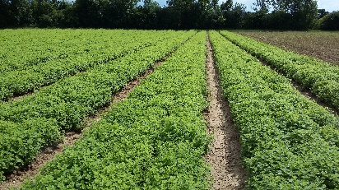

 |  |  | Calculette DensiPPAM
 |  |  | Calculez le nombre de plants de PPAM qu'il vous faut implanter en complétant les cases jaunes!

 |  | largeur d'une tournière (en mètres) |  |  | Soit des rangées de |  | 100 | mètres de longs |  | tournière
 |  | Dépend de la récolteuse: comptez minimum 5m pour une récolteuse portée |  |  |  |  |  |  | largeur binée |  | largeur binée
 |  | et jusqu'à 7m pour une récolteuse traînée ou une ensileuse 3 rangs

 |  | écart inter-rangs (en mètre)
 |  | ou écart entre milieu de planches si rangs multiples
 |  | dépend de la bineuse et de la récolteuse utilisée

 |  | largeur binée à côté du dernier rang (en mètre) | 0.8 |  |  | Soit | #DIV/0! | rangs / ha
 |  | 0,8m par défaut |  |  |  |  |  |  |  | tournière

 |  | si culture en planche, nombre de rangs sous les passages de roues: | 1
 |  | sinon laissez à 1

 |  | écart inter-plants, sur les rangs (en mètre) |  |  |  | Soit | #DIV/0! | plants / mètre linéaire
 |  | dépend de l'espèce plantée
 |  | du mode de culture (bio ou conventionnelle) |  |  | Soit une densité de |  | #DIV/0! | plants à l'ha
 |  | du type de sol
 |  | de l'utilisation ou non d'une bineuse inter-plant |  |  |  | marge de sécurité | 2 | %
 |  |  |  |  |  | 2% par défaut

 |  |  |  |  |  | Soit un besoin de | #DIV/0! | plants/ha

 |  | Nombre d'ha à implanter |  | ha

 |  |  |  |  |  | Soit | #DIV/0! | plants à commander (ou à auto-produire)

Une liste de fournisseurs de plants de PPAM est disponible dans le Guide PPAM 5ème édition:
https://extranet-drome.chambres-agriculture.fr/cultures/plantes-a-parfum-aromatiques-et-medicinales/guide-ppam/

 | Pour les parcelles en bio ou en conversion bio, consultez le site www.semences-biologiques.org pour trouver des plants certifiés bio
 | En cas d'indisponibilité de plants bio, il est possible d'imprimer une demande de dérogation sur ce site Internet, valable 1 mois
 | Pour les plants de PPAM pérennes, l'acceptation de cette demande de dérogation est soumise à conditions. Consultez votre organisme certificateur avant toute commande de plants

Pour plus d'Informations: Cédric YVIN, conseiller spécialisé PPAM à la Chambre d'Agriculture de la Drôme: cedric.yvin@drome.chambagri.fr

Avec la participation financière de:

